Лист1 (2)
 | Поток газа
 | Ультрамаг ПРО Исп. ВА, ВТ
Заказа в производство | DN, мм | МС до прибора учета | КПУ | Требования "До" |  | Позиция | Требования "После" |  | Позиция | Комментарий требования | Контрольные отборы Р и Т
 |  |  |  | УПП либо ПУ | Рис. |  | УПП либо КПУ | Рис.
5 | 50 | Сужение потока | ДНРГ.407251-722 Д7** | 722-СБ68**-01 Патрубок прямого участка (5Ду) | 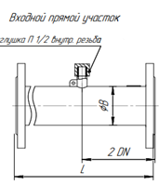 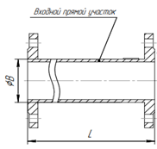 - | Ультрамаг ПРО Исп. ВА, ВТ | 722-СБ220 УПП 3Ду с резонатором и решеткой |  | Регулятор давления | Расстояние не регламентировано | Доступны для монтажа 2 и 2 Ду
5 | 80 |  | ДНРГ.407251-722-01 Д7** | 722-СБ68**-04 Патрубок прямого участка (5Ду) |  |  | 722-СБ220-01 УПП 3Ду с резонатором и решеткой
5 | 100 |  | ДНРГ.407251-722-02 Д7** | 722-СБ68**-07 Патрубок прямого участка (5Ду) |  |  | 722-СБ220-02 УПП 3Ду с резонатором и решеткой
 | 150 |  | ДНРГ.407251-722-03 Д7** | 722-СБ68**-10 Патрубок прямого участка (5Ду) |  |  | 722-СБ220-03 УПП 3Ду с резонатором и решеткой

 | 50 | Сужение потока | ДНРГ.407251-722 Д4, -01Д4 | ПУ 5Ду |  | Ультрамаг ПРО Исп. ВА, ВТ | ПУ 3Ду | - | Колено, сужение, рсширение | Расстояние не регламентировано | Доступны для монтажа 2 и 2 Ду
 | 80 |  | ДНРГ.407251-722 -04, -05 Д4
 | 100 |  | ДНРГ.407251-722 -08 -09 Д4
 | 150 |  | ДНРГ.407251-722 -12, -13 Д4

5 | 50 | Расширение потока, колено, фильтр, … | ДНРГ.407251-722 Д8 | 722-СБ221 УПП 5Ду формирователь потока |  | Ультрамаг ПРО Исп. ВА, ВТ | 722-СБ220 УПП 3Ду с резонатором и решеткой |  | Регулятор давления | Расстояние не регламентировано | Доступны для монтажа 2 и 2 Ду
5 | 80 |  | ДНРГ.407251-722-01 Д8 | 722-СБ221-01 УПП 5Ду формирователь потока |  |  | 722-СБ220-01 УПП 3Ду с резонатором и решеткой
5 | 100 |  | ДНРГ.407251-722-02 Д8 | 722-СБ221-02 УПП 5Ду формирователь потока |  |  | 722-СБ220-02 УПП 3Ду с резонатором и решеткой
 | 150 |  | ДНРГ.407251-722-03 Д8 | 722-СБ221-03 УПП 5Ду формирователь потока |  |  | 722-СБ220-03 УПП 3Ду с резонатором и решеткой
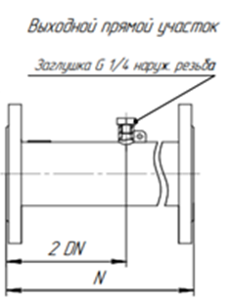
5 | 50 | Регулятор давления | ДНРГ.407251-722 Д10** | 722-СБ222 УПП 5Ду комплекс |  | Ультрамаг ПРО Исп. ВА, ВТ | 722-СБ68**-00 Патрубок прямого участка (3Ду) | 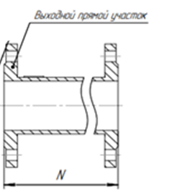 - | Колено, сужение, рсширение | Расстояние не регламентировано | Доступны для монтажа 2 и 2 Ду
5 | 80 |  | ДНРГ.407251-722-01 Д10** | 722-СБ222-01 УПП 5Ду комплекс |  |  | 722-СБ68**-03 Патрубок прямого участка (3Ду)
5 | 100 |  | ДНРГ.407251-722-02 Д10** | 722-СБ222-02 УПП 5Ду комплекс |  |  | 722-СБ68**-06 Патрубок прямого участка (3Ду)
 | 150 |  | ДНРГ.407251-722-03 Д10** | 722-СБ222-03 УПП 5Ду комплекс |  |  | 722-СБ68**-09 Патрубок прямого участка (3Ду)
 |  | Примечание: | КПУ: ** - Фланцевый. | Конические переходы только по ГОСТ |  | неполно-проходный кран, баттерфляй запрещены ближе 10 Ду | Прокладки на Ультрамаг не должны иметь "рваные" края и выступать внутрь измерительного трудопровода |  |  | Для исп. КПУ при входе 8 Ду.
 | Ультрамаг ПРО Исп. V
 |  | Сужение, расширение потока, колено, фильтр, реулятор давления | - | Требования не регламентированы |  | Ультрамаг ПРО Исп. V | Требования не регламентированы
 |  | Примечание: |  | Прокладки на Ультрамаг не должны иметь "рваные" края и выступать внутрь измерительного трудопровода
 | Ультрамаг ПРО Исп. RT, Исп. ВА с встроенными формирователями потока
 | 50 | Регулятор давления | ДНРГ.407251-722 Д5 | 722-СБ220 УПП 3Ду с резонатором и решеткой | 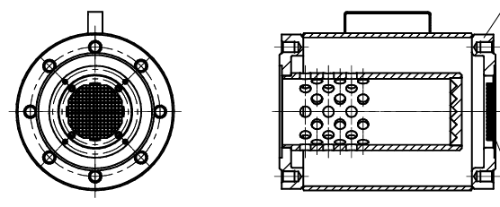 | Ультрамаг ПРО Исп. RT, Исп. ВА с встроенными формирователями потока | Расстояние не регламентировано | - |  |  | Согласно ГОСТ 8.611
 | 80 |  | ДНРГ.407251-722-01 Д5 | 722-СБ220-01 УПП 3Ду с резонатором и решеткой
 | 100 |  | ДНРГ.407251-722-02 Д5 | 722-СБ220-02 УПП 3Ду с резонатором и решеткой
 | 150 |  | ДНРГ.407251-722-03 Д5 | 722-СБ220-03 УПП 3Ду с резонатором и решеткой
 |  | Сужение, расширение потока, колено, фильтр |  | Требования не регламентированы |  | Ультрамаг ПРО Исп. RT, Исп. ВА с встроенными формирователями потока | Расстояние не регламентировано |  | Сужение, расширение потока, колено |  | Согласно ГОСТ 8.612
 | 50 |  | ДНРГ.407251-722 Д5 | Требования не регламентированы |  | Ультрамаг ПРО Исп. RT, Исп. ВА с встроенными формирователями потока | 722-СБ220 УПП 3Ду с резонатором и решеткой |  | Регулятор давления
 | 80 |  | ДНРГ.407251-722-01 Д5 |  |  |  | 722-СБ220-01 УПП 3Ду с резонатором и решеткой
 | 100 |  | ДНРГ.407251-722-02 Д5 |  |  |  | 722-СБ220-02 УПП 3Ду с резонатором и решеткой
 | 150 |  | ДНРГ.407251-722-03 Д5 |  |  |  | 722-СБ220-03 УПП 3Ду с резонатором и решеткой
 |  | Примечание: |  | Конические переходы только по ГОСТ |  | неполно-проходный кран, баттерфляй запрещены ближе 10 Ду | Прокладки на Ультрамаг не должны иметь "рваные" края и выступать внутрь измерительного трудопровода

